前提条件 Pre-Requisite
 | 前提条件 /Pre-Requisite

 | \\j2sde081\d$\DEV_DIKe\temp

 | 実施 /Implementation

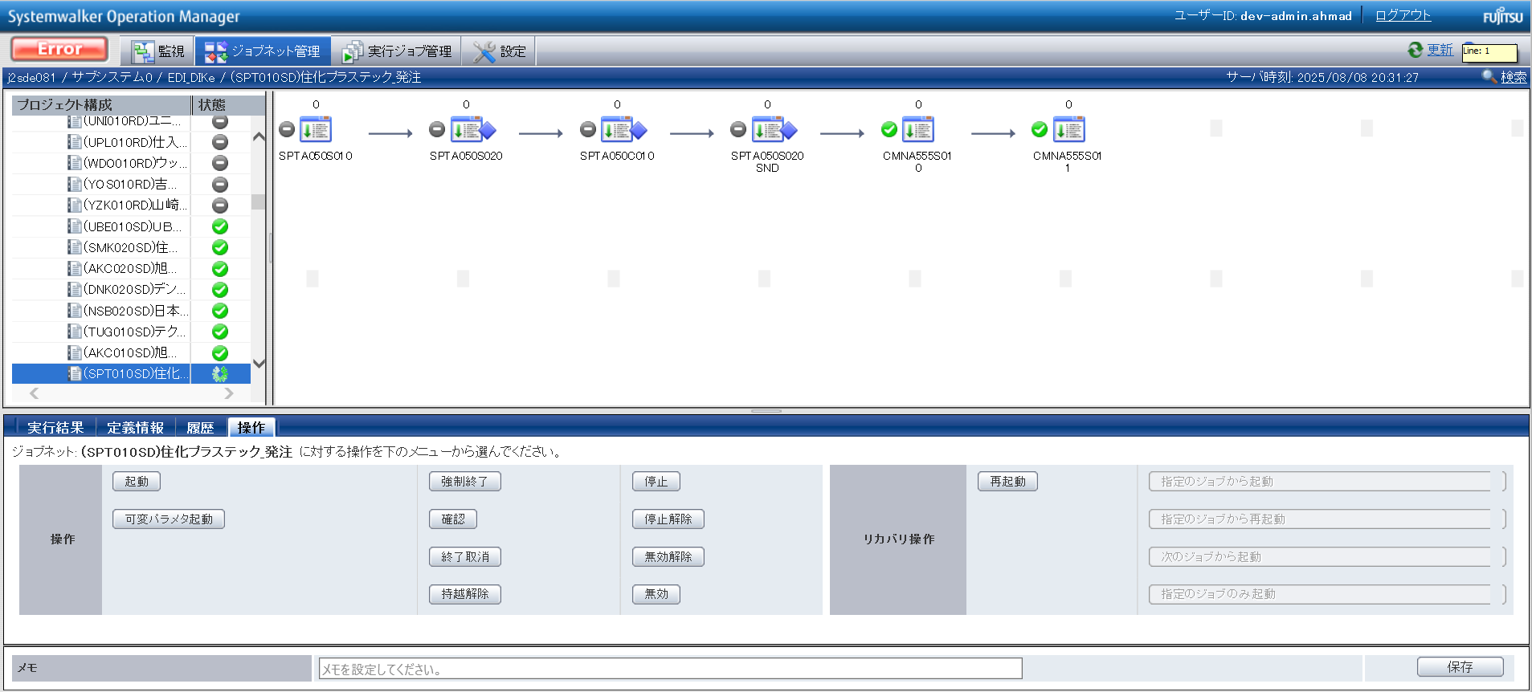

END

基本_バッチ_1
No.22
No.23

 | 前提条件 | /Pre-requisite

 | 業務1_①の実行結果にて確認/Confirm with the execution result of task 1_①

 | 実施 | /Implementation
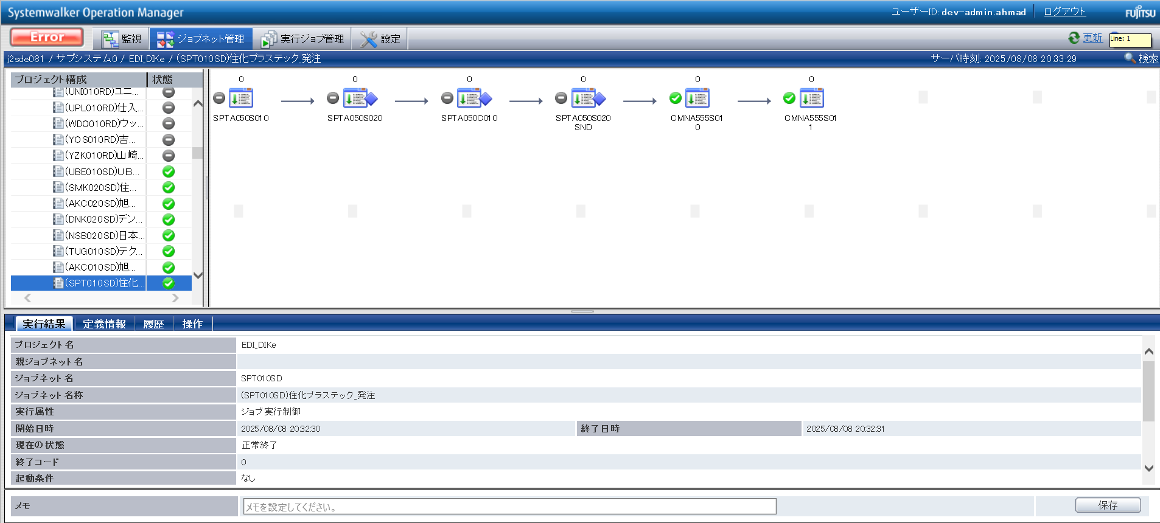

No.22 OK
No.23 OK

No.04
No.05

 | 前提条件 | /Pre-requisite

 | 業務1_①の実行結果にて確認/Confirm with the execution result of task 1_①

 | 実施 | /Implementation

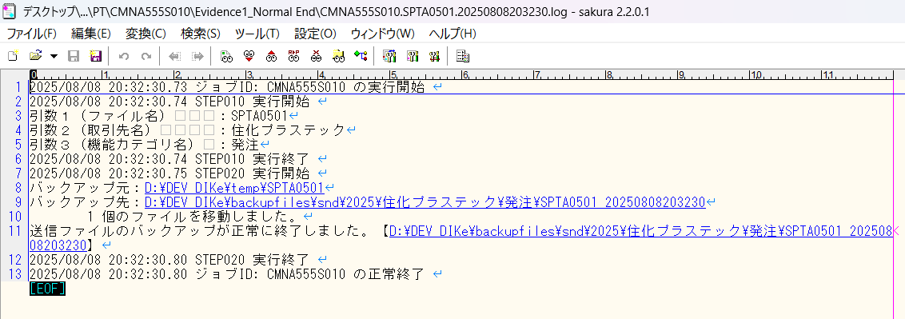

確認観点 /Confirmation viewpoint
引数１ = (SPTA0501）は正しい
引数２ = (住化プラステック）は正しい
引数３ = (発注) は正しい

No.04 OK

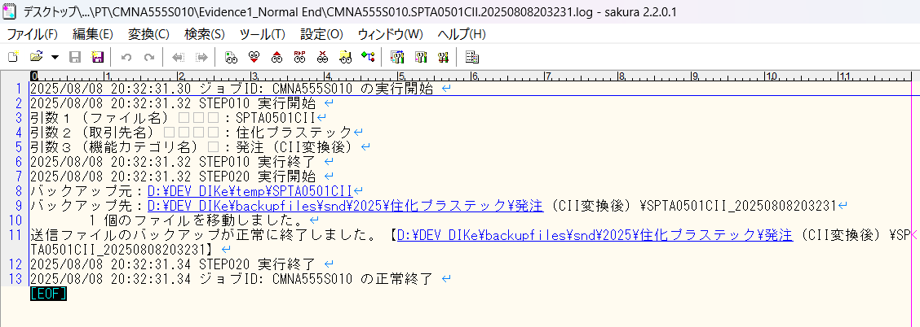

確認観点 /Confirmation viewpoint
引数１ = (SPTA0501CII）は正しい
引数２ = (住化プラステック）は正しい
引数３ = (発注（CII変換後）) は正しい

No.05 OK

No.07
No.08

 | 前提条件 | /Pre-requisite

 | 業務1_①の実行結果にて確認/Confirm with the execution result of task 1_①

 | 実施 | /Implementation

確認観点 /Confirmation viewpoint
ファイル名は正しい /File name is correct
・SPTA0501_YYYYMMDDhhmmssSSS

No.07 OK

確認観点 /Confirmation viewpoint
ファイル名は正しい /File name is correct
・SPTA0501CII_YYYYMMDDhhmmssSSS

No.08 OK

No.36
No.37

 | 前提条件 | /Pre-requisite

 | 業務1_①の実行結果にて確認/Confirm with the execution result of task 1_①

 | 実施 | /Implementation
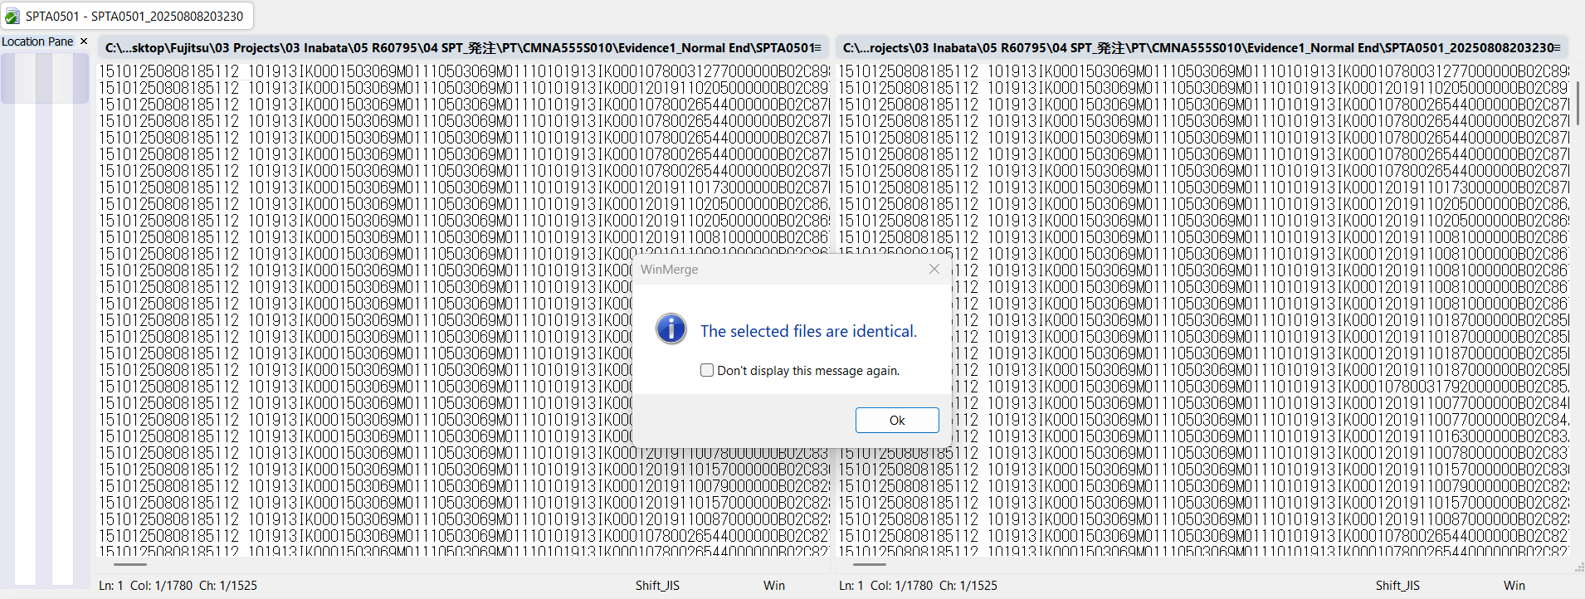

No.36 OK

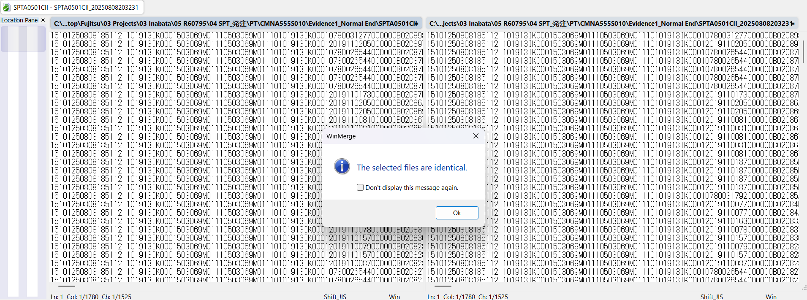

No.37 OK

END

パーツ
No.01

 | 前提条件

 | 実施

No.01 OK

END

確認観点①
○○○○を確認。
確認観点① /Confirmation viewpoint ①
 |  |  |  |  |  | 特になし。
 |  |  |  |  |  | /N/A

確認観点② /Confirmation viewpoint ②
 |  | テスト上重要な項目
 |  | 申請番号 | 海外発注番号 | 海外発注識別番号 | 仕向国コード
 | → | #N/A | #N/A | #N/A | #N/A

 |  | Comment : 青セルに取得したい項目（和名）を入力してください。HLOOKUP内の検索範囲を調整してください。※使いづらかったら使わなくてOKです。

